AUC Validation V3
Validation synthétique — méthode V3 (compute_local_baseline + compute_global_area)
Signal synthétique 20 kHz — baseline locale percentile 10% / fenêtre 0.4s — seuil de tolérance : ±0.5 %

Signal | Forme | Amplitude (mV) | Durée (s) | Valeur théorique (mV.s) | Valeur V3 (mV.s) | Erreur (%) | Baseline moy. dans [i0,i1] (mV) | Résultat
Rectangle A | Rectangle | 10.0 | 2.0 | 20.0000 | 20.0000 | 0.0000 | 0.000000 | Valide
Rectangle B | Rectangle | 25.0 | 1.0 | 25.0000 | 25.0000 | 0.0000 | 0.000000 | Valide
Rectangle C | Rectangle | 5.0 | 0.5 | 2.5000 | 2.5000 | 0.0000 | 0.000000 | Valide
Triangle | Triangle isocèle | 20.0 | 2.0 | 20.0000 | 20.0000 | 0.0000 | 0.000000 | Valide
Trapeze | Trapèze | 15.0 | 1.5 | 16.8750 | 16.8750 | 0.0000 | 0.000000 | Valide
Demi-sinusoide | Demi-sinusoïde | 10.0 | 1.0 | 6.3662 | 6.3662 | 0.0000 | 0.000000 | Valide

Bilan : 6/6 signaux valides (erreur < 0.5 %)

Note : Les durées d'événements (0.5-2s) sont << BL_WINDOW_S (7s), et le padding (10s) > BL_WINDOW_S. La fenêtre glissante voit alors >70% de baseline pure → percentile 10% ≈ 0 mV → aire exacte. Ces conditions reproduisent les données réelles : périodes de silence de 10-30s entre des dépols de 0.5-5s.

Valeur théorique vs Méthode V3 (mV.s)
Erreur relative V3 vs théorique (%)

Signaux V3
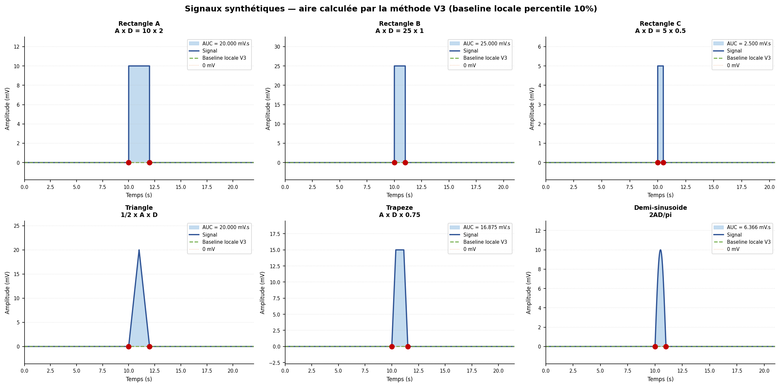
Signaux synthétiques avec baseline locale V3 (vert pointillé) et aire calculée (bleu)

Multi-echantillonnage
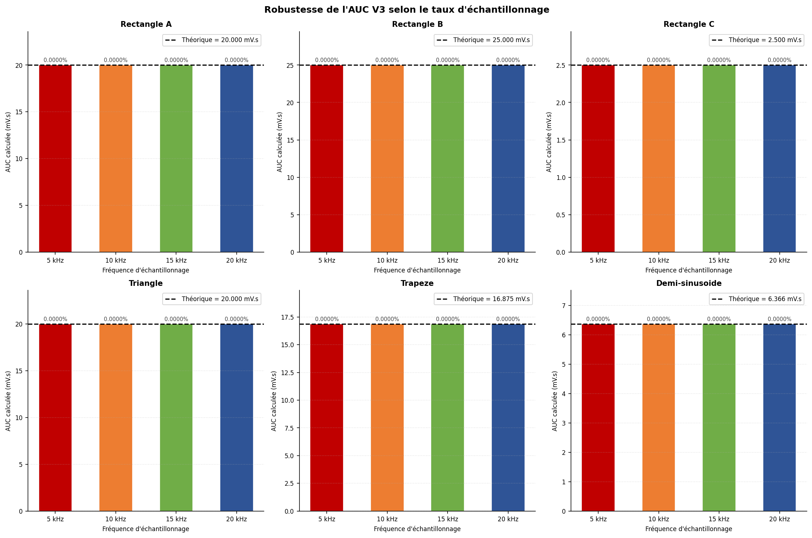
Robustesse de l'AUC V3 — différents taux d'échantillonnage
Même signal calculé à 5 / 10 / 15 / 20 kHz — l'AUC doit rester constante

Signal | Forme | Amplitude (mV) | Durée (s) | Fs (Hz) | Valeur théorique (mV.s) | Valeur V3 (mV.s) | Erreur (%)
Rectangle A | Rectangle | 10.0 | 2.0 | 5000 | 20.0000 | 20.000000 | 0.000000
Rectangle A | Rectangle | 10.0 | 2.0 | 10000 | 20.0000 | 20.000000 | 0.000000
Rectangle A | Rectangle | 10.0 | 2.0 | 15000 | 20.0000 | 20.000000 | 0.000000
Rectangle A | Rectangle | 10.0 | 2.0 | 20000 | 20.0000 | 20.000000 | 0.000000
Rectangle B | Rectangle | 25.0 | 1.0 | 5000 | 25.0000 | 25.000000 | 0.000000
Rectangle B | Rectangle | 25.0 | 1.0 | 10000 | 25.0000 | 25.000000 | 0.000000
Rectangle B | Rectangle | 25.0 | 1.0 | 15000 | 25.0000 | 25.000000 | 0.000000
Rectangle B | Rectangle | 25.0 | 1.0 | 20000 | 25.0000 | 25.000000 | 0.000000
Rectangle C | Rectangle | 5.0 | 0.5 | 5000 | 2.5000 | 2.500000 | 0.000000
Rectangle C | Rectangle | 5.0 | 0.5 | 10000 | 2.5000 | 2.500000 | 0.000000
Rectangle C | Rectangle | 5.0 | 0.5 | 15000 | 2.5000 | 2.500000 | 0.000000
Rectangle C | Rectangle | 5.0 | 0.5 | 20000 | 2.5000 | 2.500000 | 0.000000
Triangle | Triangle isocèle | 20.0 | 2.0 | 5000 | 20.0000 | 20.000000 | 0.000000
Triangle | Triangle isocèle | 20.0 | 2.0 | 10000 | 20.0000 | 20.000000 | 0.000000
Triangle | Triangle isocèle | 20.0 | 2.0 | 15000 | 20.0000 | 20.000000 | 0.000000
Triangle | Triangle isocèle | 20.0 | 2.0 | 20000 | 20.0000 | 20.000000 | 0.000000
Trapeze | Trapèze | 15.0 | 1.5 | 5000 | 16.8750 | 16.875000 | 0.000000
Trapeze | Trapèze | 15.0 | 1.5 | 10000 | 16.8750 | 16.875000 | 0.000000
Trapeze | Trapèze | 15.0 | 1.5 | 15000 | 16.8750 | 16.875000 | 0.000000
Trapeze | Trapèze | 15.0 | 1.5 | 20000 | 16.8750 | 16.875000 | 0.000000
Demi-sinusoide | Demi-sinusoïde | 10.0 | 1.0 | 5000 | 6.3662 | 6.366198 | 0.000003
Demi-sinusoide | Demi-sinusoïde | 10.0 | 1.0 | 10000 | 6.3662 | 6.366198 | 0.000001
Demi-sinusoide | Demi-sinusoïde | 10.0 | 1.0 | 15000 | 6.3662 | 6.366198 | 0.000000
Demi-sinusoide | Demi-sinusoïde | 10.0 | 1.0 | 20000 | 6.3662 | 6.366198 | 0.000000

Bilan : toutes les combinaisons validées (erreur < 0.5 %)

